TESTA
AGORÁ

LISTINO

2025

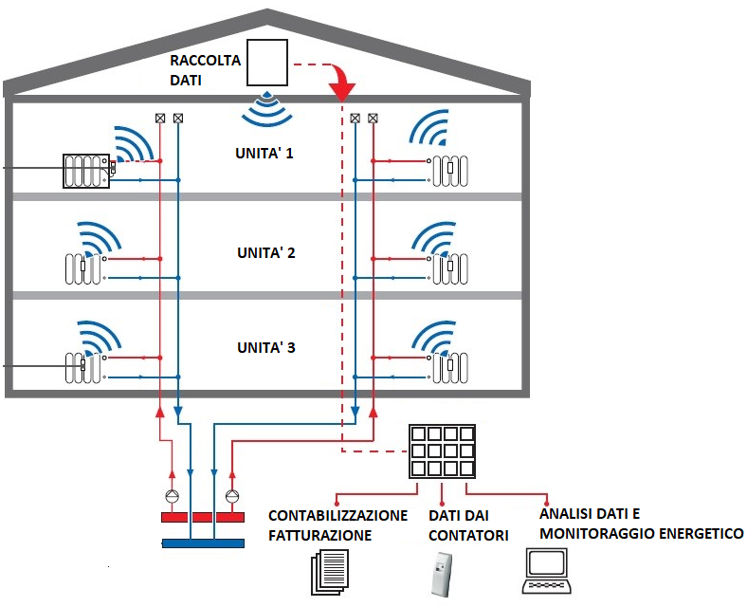
CONCENTRATORE DATI

Agora' srl

Sede Amministrativa: Via fante d'Italia N.97

31040 Giavera del Montello (TV)

P.I.04036520403 - C.F.04036520403

Tel.0422 874316 - Fax.0422 876270

info@agorainox.com - agoradepositotv@gmail.com

Sede Legale: Via Chiesa N.51

44124 Ferrara (FE)

